Sheet2
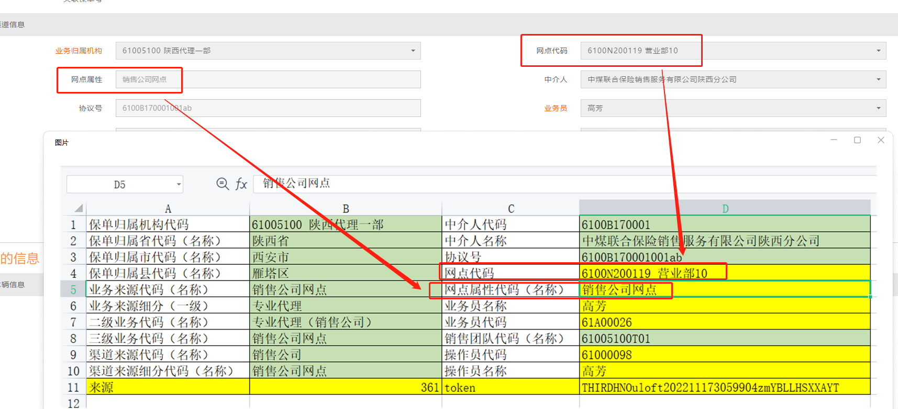
保单归属机构代码 | 13412700高邑支公司 | 中介人代码
保单归属省代码（名称） | 河北省 | 中介人名称
保单归属市代码（名称） | 石家庄市 | 协议号
保单归属县代码（名称） | 高邑县 | 网点代码
业务来源代码（名称） | 专业代理 | 网点属性代码（名称） | 经代网点
业务来源细分（一级） | 专业代理 | 业务员名称
二级业务代码（名称） | 专业代理 | 业务员代码
三级业务代码（名称） | 专业代理销售 | 销售团队代码（名称）
渠道来源代码（名称） | 代理渠道 | 操作员代码
渠道来源细分代码（名称） | 专代公司 | 操作员名称

分公司配置完成后提供
source |  | token

